상품제안서
제로마크 마이티텀블러 500ml | 상품코드: S06174

 |  |  |  |  |  |  | 02-713-8555 | www.synergygift.co.kr
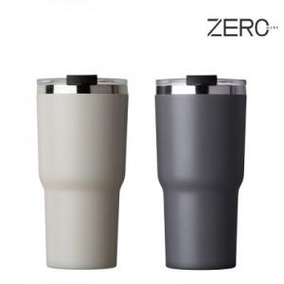

【상세/제작정보】

【인쇄/포장옵션】 | 실크, 레이저 / 포장지포장

【공급단가】 | 수량 | 50~ | 100~ | 500~ | 1,000~ | 2,000~
*VAT별도 | 그레이 | 5,850원 | 5,760원 | 5,620원 | 5,400원 | 5,170원
 | 오프화이트 | 5,850원 | 5,760원 | 5,620원 | 5,400원 | 5,170원

【상품 URL】 | https://www.synergygift.co.kr:443/src/goods_detail.php?gdno=14517

